ログイン
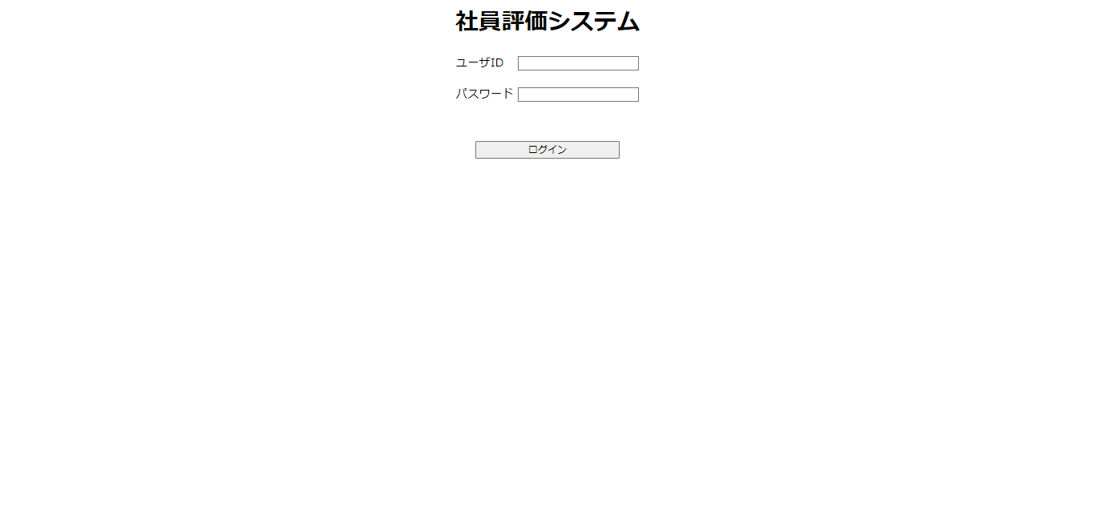
画面遷移図 | 作成者 | 加藤 千瑞
 | 作成日 | 2023-09-08
 | 更新者
 | 更新日

